1 Archivement
Dos Topologías con acceso vía internet
Formato que se utiliza para crear el subneteo VLSM
Método utilizado en clase
 |  |  |  |  |  |  |  | [ ] | ZeroTier | https://www.zerotier.com
 |  |  |  |  |  |  |  | [ ] | Hamashi | https://www.vpn.net
 | Team Members: |  |  | Addresing

1 | Díaz Guerrero Marcela |  |  | Private | 172.16.0.0/12 | Date: | 30/05/2023
2 | Godínez Trueba Arturo Tonatiuh |  |  | Public | 30.0.0.0/8

 | Deliverable |  | Achievements |  | Accomplished |  |  | (A) | Utilizar el formato utilizado para subnetting
En esta columna se marcan los puntos obtenidos por cada actividad desarrollada. Si no se desarrollo la actividad poner Cero.
TASK 1
 | multiuser mode topology | 3 |  |  | 3
 | VLSM addressing scheme (A) | 7 |  |  | 7
 | Conectividad extremo-a-extremo | 10 |  |  | 10

 | Static Routing
 | Static Route | 2 |  |  | 2
 | Default Static Route | 2 |  |  | 2
 | Ruta de respaldo | 2 |  |  | 2

 | LAN

 | VLANs & Tuncking (HQ, Branch) | 8 |  |  | 8
100 | Sales
200 | Accounting
300 | HR
400 | Production
500 | Management
600 | Native
 | Inter-VLAN Routing (HQ, Branch) | 10 |  |  | 10

TASK 2

 | Redundancy
 | Etherchannel PAgP | 3 |  |  | 3
 | HSRP | 3 |  |  | 3

 | DHCP
 | DHCP server | 10 |  |  | 10
 | DHCP Relay Agent | 5 |  |  | 5

 | Management
 | Syslog | 5 |  |  | 5
 | DNS | 2 |  |  | 2

 | Services
 | Web | 3 |  |  | 3
 | Ftp | 3 |  |  | 3
 | Mail | 3 |  |  | 3

TASK 3

 | Remote management configuration SSH | 2 |  |  | 1
 | Switch port security configuration | 2 |  |  | 2

TASK 4

 | Team Work Evidence | 5 |  |  | 5
 | Lessons Learned | 5 |  |  | 4
 | Troubleshooting | 5 |  |  | 4 |  | Problemas encotrados y como se resolvieron

 |  |  | 0 |  | 97

 |  | 100

3 Lessons Learned
Lessons learned are the documented information that reflects both the positive and negative experiences of a project.
https://www.pmi.org/learning/library/lessons-learned-next-level-communicating-7991

Lessons learned
organizational knwoledge
organizational knwoledge sharing
Lessson Learned
 |  |  | wikis, blogs,
1 | Estrategía Utilizada para solucionar el problema
2 | Que me funciono y lo volveré a repetir
3 | Que no funciono y no lo volverá a utilizar
4 | Reflexión Final | https://www.pmi.org/learning/library/applying-lessons-learned-implement-project-8344

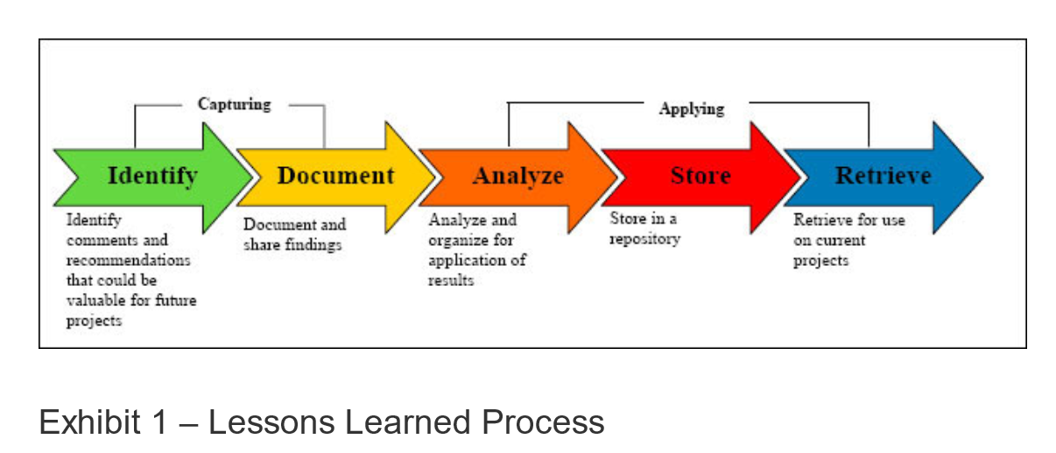
1 | What went right
2 | What went wrong
3 | What needs to be improved

 | Organización de proyecto
1 | Analizar y planear tiempos para hacer actividades del caso.
2 | Llevar un registro con evidencias de las actividades realizadas.
3 | Dividir algunas tareas que implicaban protocolos en ambas mitades
4 | Dado el tiempo y la serie de cosas a implementar, en este proyecto la organización fue bastante importante para poder realizarlo en tiempo y forma. Fue necesario seguir una planeación correcta que permitiera acabar de manera satisfactoria.

 | Enrutamiento entre VLAns
1 | Realizar subneteo de manera correcta y asignar direcciones IP en subinterfaces.
2 | Usar direcciones IP consecutivas a la hora de ser asignadas para dispositivos intermedios.
3 | No realizar dibujo con direcciones IP a asginar.
4 | Aquí fue importante definir correctamente el número de hosts para cada VLAN, las direcciones IP a asignar y probar conectividad para asegurarse de que funciona correctamente.

 | Protocolo HSRP
1 | Definir y configurar routers usando una IP virtual proveniente del pool de direcciones IP.
2 | Probar el cambio de estado activo a standby y viceversa.
3 | Usar una dirección IP virtual que ya pertenecía al rango de IPs asignables.
4 | Con dos routers, es posible configurar este protocolo simplemente siguiendo unos cuantos comandos. Al final, hay que comprobar si el router standby cambia de un estado a otro en caso de ser necesario.

 | Conectividad entre extremos
1 | Verificar el paso de paquetes usando el modo simulación.
2 | Verificar direccionamiento y rutas estáticas configuradas.
3 | No asegurarse de que la asignación de direcciones fue la correcta.
4 | La mayoría de las veces el problema era por la falta de alguna ruta estática, por lo era más fácil saber dónde estaba el problema, según la parte en donde se quedara el paquete estancado.

 | Habilitar y probar servicios
1 | Entrar a sitio web o probar servicios de otras maneras.
2 | Verificar que los dispositivos pudieran usar los servicios.
3 | No asegurarse de que los serivicios funcionen donde era necesario
4 | La mayoría de servicios no implicaban grandes cambios o configuraciones. Aún así es importante entender y comprobar su funcionamiento en los dispositivos, de modo que estos puedan aprovechar sus servicios.

4 TeamWork
Evidences
1 | Videollamadas y videos: |  | Video llamadas
 |  |  | Whatsapp Messages
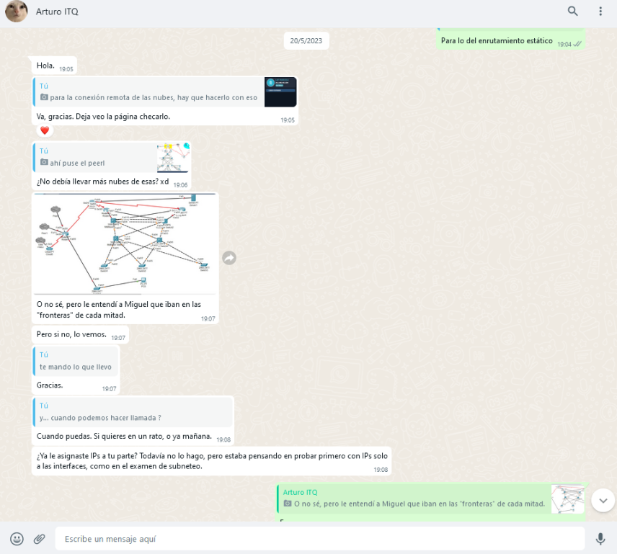
 |  |  | Videos
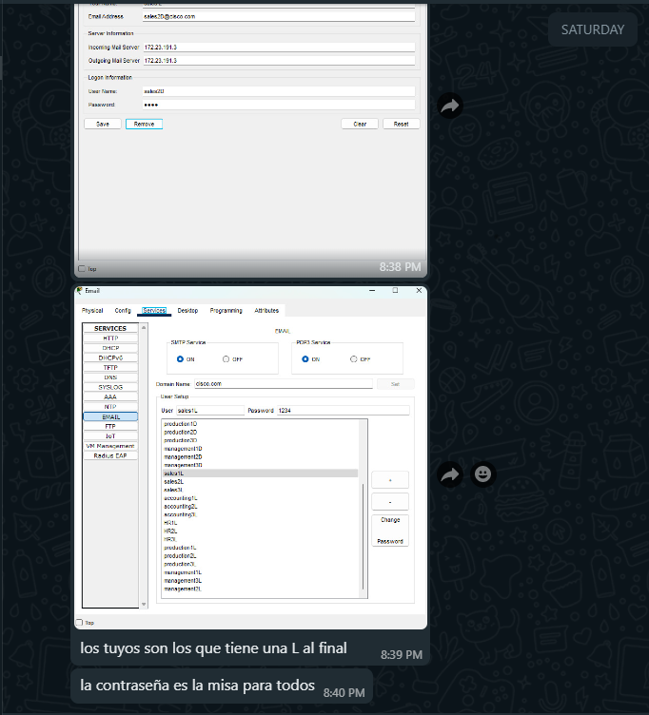
2 | Mensajes: |  | Administración del proyecto
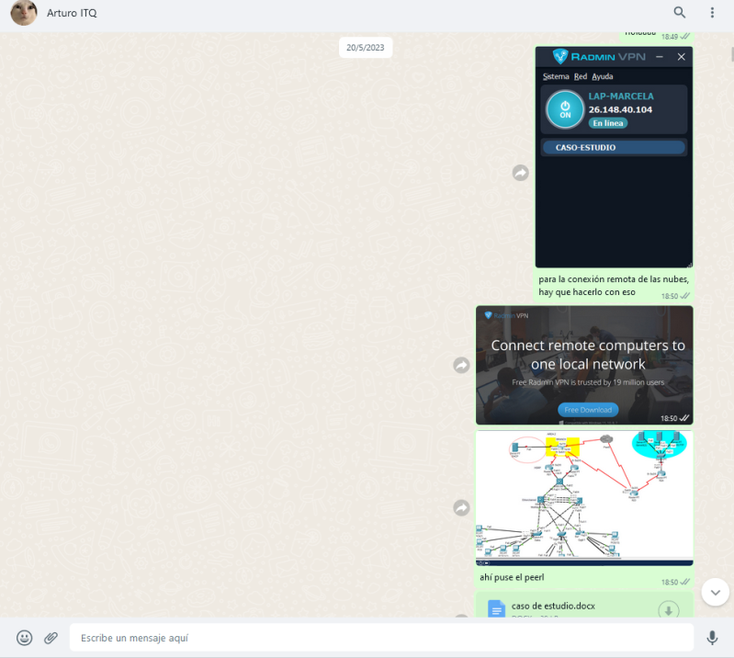
 |  |  | GitHub

 | Evidencias que demuestren el trabajo en equipo

3 | Repositorio de Github: | https://github.com/zandock/studyCase

